Hoja1
Cantidad | Modelo | Descripcion | URL de compra | Foto | Precio x Unidad (MXN) | Envio (MXN) | Total (MXN)
1 | Puente H doble BTS7960 43A | Módulo de controlador de Motor de alta potencia, diagnóstico de corriente | https://es.aliexpress.com/item/32849254807.html?gatewayAdapt=glo2esp | 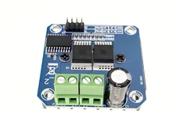 | $73.84 | $0.00 | $73.84
1 | Motor de engranaje helicoidal | Eje D de alta potencia, baja velocidad, cc 12V, 470RPM | https://es.aliexpress.com/item/1005004329152363.html?gatewayAdapt=glo2esp | 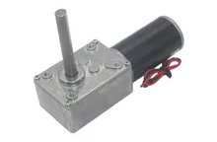 | $563.66 | $0.00 | $563.66
1 | Modulo TF Card SPI | Modulo para tarjetas Micro SD, 3.3V-5V, SPI protocol | https://es.aliexpress.com/item/1005004384727345.html?gatewayAdapt=glo2esp | 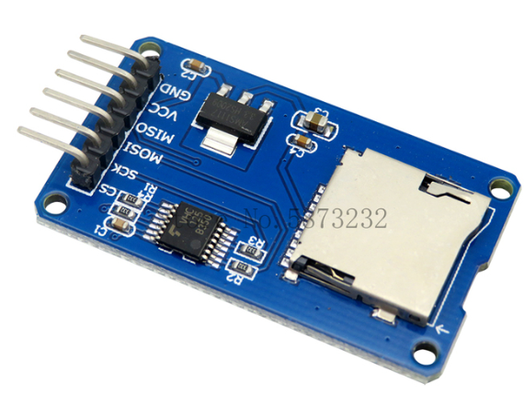 | $5.16 | $13.08 | $18.24
4 | GY-61 | Sensor giroscopio ADXL335, acelerometro | https://es.aliexpress.com/item/32825053515.html?gatewayAdapt=glo2esp | 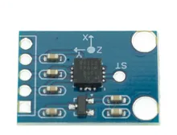 | $68.90 | $51.80 | $327.40
1 | ESP-WROOM-32 | Placa ESP32 WiFi-BT modelo DEV 30 pines, USB-C | https://es.aliexpress.com/item/1005004268911484.html?spm=a2g0o.cart.0.0.1aad7a9dHBeLG5&mp=1&gatewayAdapt=glo2esp | 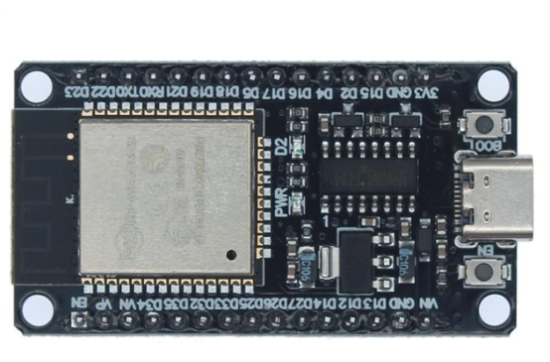 | $59.88 | $12.74 | $72.62
1 | Encoder incremental 38S6G5-B-G24N | 2 fases, 360P/R, 5-24VDC, NPN | https://es.aliexpress.com/item/1005004359395872.html?gatewayAdapt=glo2esp | 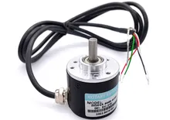 | $130.40 | $95.14 | $225.54
1 | Kit pin header M | kit de conectores 2.54mm | https://es.aliexpress.com/item/1005002883742971.html?spm=a2g0o.cart.0.0.26457a9dBSpJFv&mp=1&gatewayAdapt=glo2esp | 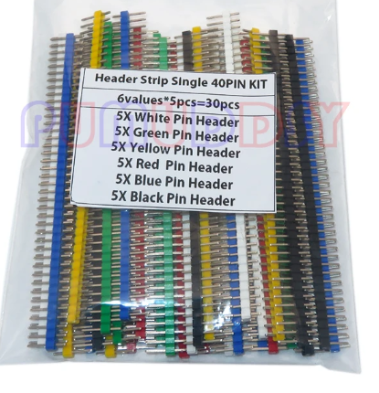 | $17.90 | $31.15 | $49.05
1 | Kit conectores Dupont | Kit con conectores Dupont H-M, con 310 pcs | https://es.aliexpress.com/item/1005001489545874.html?spm=a2g0o.cart.0.0.26457a9dBSpJFv&mp=1&gatewayAdapt=glo2esp | 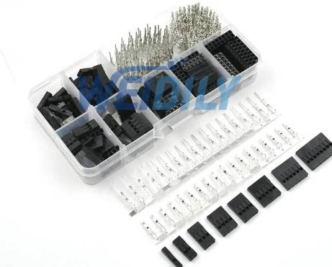 | $61.96 | $0.00 | $61.96
1 | Regulador de voltaje LM2596 | 3A, 3-40VDC, Regulable | https://es.aliexpress.com/item/10000000656280.html?spm=a2g0o.cart.0.0.26457a9dBSpJFv&mp=1&gatewayAdapt=glo2esp | 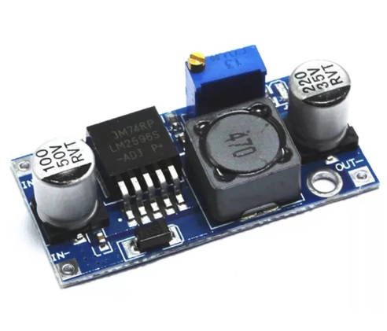 | $14.28 | $4.65 | $18.93
1 | Pulsador doble borde plateado | Botonera de arranque y paro 12V , 1NO1NC | https://es.aliexpress.com/item/1005003036823941.html?gatewayAdapt=glo2esp | 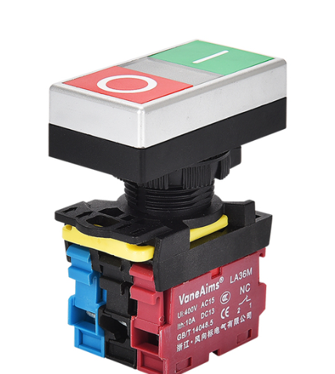 | $39.58 | $16.35 | $55.93
1 | Sensor TOF VL53L0X | 940nm laser, I2C, 3.3-5VDC | https://es.aliexpress.com/item/32960610502.html?gatewayAdapt=glo2esp | 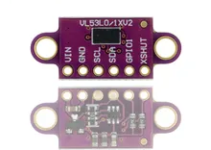 | $23.22 | $8.20 | $31.42
1 | Perfil Aluminio 4040V | Estandar EU 4040, aluminio anonizado color negro, 400mm | https://es.aliexpress.com/item/1005004679698586.html?gatewayAdapt=glo2esp | 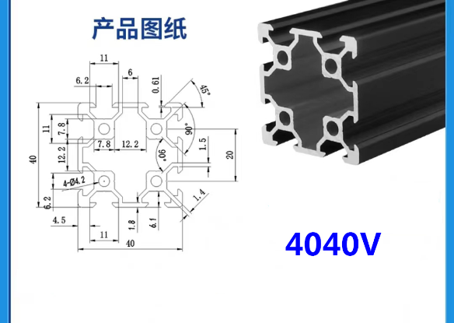 | $430.47 | $0.00 | $430.47
2 | Perfil Aluminio 2020V-N1 | Estandar EU 2020-N1, aluminio anonizado color negro, 200mm | https://es.aliexpress.com/item/1005003311298946.html?gatewayAdapt=glo2esp | 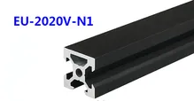 | $91.65 | $0.00 | $183.30
2 | Conector de perfiles aluminio 2020 | Kit 4pcs de conector de angulos, tornillo M5 | https://es.aliexpress.com/item/1005002431101903.html?gatewayAdapt=glo2esp | 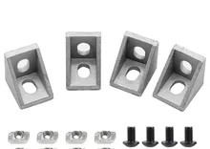 | $67.73 | $0.00 | $135.46
2 | Tuerca deslizante tipo T | Kit 20pcs, tuerca cabeza de martillo o T, 20-M4-20pcs | https://es.aliexpress.com/item/33014140496.html?gatewayAdapt=glo2esp | 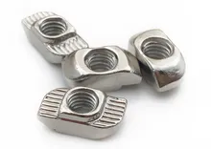 | $28.45 | $75.81 | $132.71
1 | Tornillo M4 cabeza redonda | Kit 20pcs, tornillo M4 45mm, acero inoxidable 304, color plateado | https://es.aliexpress.com/item/32810852732.html?gatewayAdapt=glo2esp |  | $76.63 | $0.00 | $76.63
2 | Tornillo M4 cabeza redonda | Kit 20pcs, tornillo M4 12mm, acero inoxidable 304, color plateado | https://es.aliexpress.com/item/32810852732.html?gatewayAdapt=glo2esp |  | $44.34 | $0.00 | $88.68
1 | Tornillo M4 barra | 5pcs M4x70mm | https://es.aliexpress.com/item/1005003590615453.html?gatewayAdapt=glo2esp | 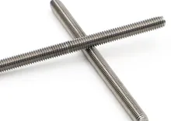 | $75.06 | $0.00 | $75.06
1 | Tuerca autolocante hexagonal | M4 10pcs, color negro, bloqueo de nylon | https://es.aliexpress.com/item/4000284996320.html?gatewayAdapt=glo2esp | 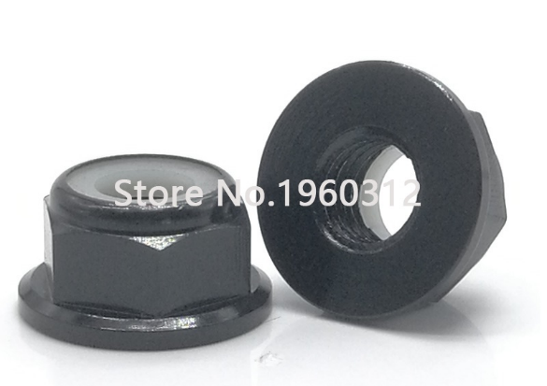 | $71.22 | $0.00 | $71.22
1 | Perilla tipo tuerca | Tuerca M4 de baquelita, color negro 2pcs | https://es.aliexpress.com/item/1005004542335934.html?gatewayAdapt=glo2esp |  | $33.52 | $67.56 | $101.08
2 | Cople D19L25 flexible | Cople de conexión para ejes, 6mmx8mm | https://es.aliexpress.com/item/1005004245601157.html?gatewayAdapt=glo2esp | 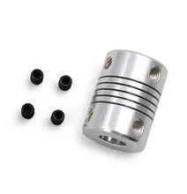 | $9.08 | $9.78 | $27.94
2 | Polea de correa sincrona GT2 | Diametro agujero 8mm, ancho 10mm, 40T | https://es.aliexpress.com/item/1005004019238577.html?gatewayAdapt=glo2esp | 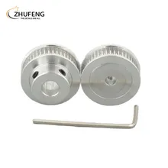 | $56.99 | $5.09 | $119.07
1 | Rodamiento MR84ZZ | Rodamiento 4x8x3mm, 5pcs | https://es.aliexpress.com/item/1005004115049685.html?gatewayAdapt=glo2esp#nav-review | 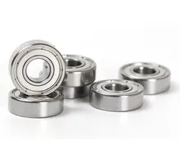 | $185.04 | $0.00 | $185.04
1 | Correa sincrona GT2 GATES-LL-GT2 | 4M-10mm-GT2 | https://es.aliexpress.com/item/32952396111.html?gatewayAdapt=glo2esp | 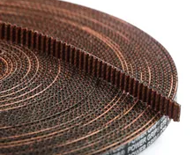 | $357.85 | $104.39 | $462.24
1 | Placa deslizante de aluminio con rodamientos | 6 Rodamientos blancos, placa deslizante para perfiles V de 20-80mm | https://es.aliexpress.com/item/1005003988340139.html?gatewayAdapt=glo2esp | 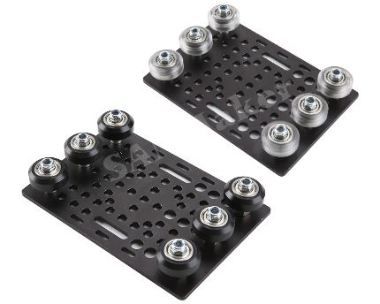 | $125.34 | $81.70 | $207.04
 |  |  |  |  | Total: | $3,794.53

